Накладная-№3
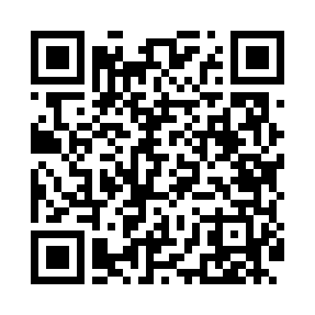
Номер товарно-транспортной накладной: |  |  | Торговый представитель: Kamol aka
Поставщик: Toshkent falcon fly 2 |  |  | Телефон торгового представителя: +998979626299
Дата отгрузки: 20.12.2025 |  |  | Контрагент: """" Klient
Дата консигнации: |  |  | Адрес:
Доставщик: |  |  | Телефон:
Телефон доставщика:
Время заказа: 20.12.2025 17:54:02
№ | Штрих-код | Название товаров (работ,услуг) | Количество | Количество в кейсе | Цена | Сумма
 |  |  | 32 |  |  | 113
1 | 6920241167482 | Пластмас ликоп 7096 25x16 cм DB-67-48 | 10 | 10 шт. | 2.70 | 27
2 | 6920250467573 | Пластмассовая чашка с тарелкой 5504 DB-67-130 /DB-67-131 | 10 | 10 шт. | 3.90 | 39
3 | 6937713905329 | Металлическая подставка для Бумаги DB-306-18 | 6 | 6 шт. | 1 | 6
4 | 6905621392401 | Ложка Вилка DB-92-40 | 2 | 2 шт. | 2 | 4
5 | 6900002117512 | Вилка маленкий DB-7-51 | 1 | 1 шт. | 2.60 | 2.60
6 | 6926548140364 | Болажонлар ўйинчоқлари учун қопча 40x60 см DB -140-36 | 1 | 1 шт. | 3.60 | 3.60
7 | 2102373098146 | Коврики напольные для ванной комнаты DB-98-14 | 1 | 1 шт. | 5.70 | 5.70
8 | 2017832471432 | Мусорное ведро 31*60CM DB-6-80 | 1 | 1 шт. | 25.10 | 25.10
Итого: 113$|->UZS: 1,412,500.00

